AP_44
目次
タスク名
ロールの作成

 | カスタムロールの作成

ナビ | ツール>セキュリティコンソール>ロール>ロールの作成
 | 注）ロールの作成後、ユーザーおよびロール同期化プロセスの実行の処理を実施する。

 | コピー元ロールあり
 | ロールの作成：基本情報
 | Duty role | ※一番最初に
 | コピー元ロール・コード |  |  | ロール名 | ロール・コード |  |  | ロール・カテゴリ | 事前定義ロール | 摘要
⑦ | ORA_AP_PAYABLES_PAYMENT_CREATION_DUTY |  |  | 伊藤園_システム_債務_支払_作成_カスタム_買掛 | KI_SYS_SAIMU_SIHARAI_SAKUSEI_KASUTAMU_AP |  |  | 自動 | 自動 | 自動

 | JOB Role
 | コピー元ロール・コード |  |  | ロール名 | ロール・コード |  |  | ロール・カテゴリ | 事前定義ロール | 摘要
① | ORA_AP_ACCOUNTS_PAYABLE_SUPERVISOR_JOB |  |  | 伊藤園_財務経理担当者_買掛 | KI_ZAIMU_USER_AP |  |  | 自動 | 自動 | 自動
② | ORA_AP_ACCOUNTS_PAYABLE_MANAGER_JOB |  |  | 伊藤園_財務経理管理者_買掛 | KI_ZAIMU_KANRI_AP |  |  | 自動 | 自動 | 自動
③ | ORA_AP_ACCOUNTS_PAYABLE_PAYMENT_SUPERVISOR_JOB |  |  | 伊藤園_拠点・部門担当者_買掛 | KI_KYOTEN_USER_AP |  |  | 自動 | 自動 | 自動
④ | ORA_AP_ACCOUNTS_PAYABLE_MANAGER_JOB |  |  | 伊藤園_拠点・部門管理者_買掛 | KI_KYOTEN_KANRI_AP |  |  | 自動 | 自動 | 自動
⑧ | ORA_AP_ACCOUNTS_PAYABLE_SUPERVISOR_JOB |  |  | 伊藤園_相良財務経理担当者_買掛 | KI_SAGARA_ZAIMU_USER_AP |  |  | 自動 | 自動 | 自動
⑨ | ORA_AP_ACCOUNTS_PAYABLE_MANAGER_JOB |  |  | 伊藤園_相良財務経理管理者_買掛 | KI_SAGARA_ZAIMU_KANRI_AP |  |  | 自動 | 自動 | 自動

 | 1. 「コピー元ロール」を検索
 | 2. 「ロールのコピー」をクリック
 | 3. 「最上位のロールのコピー」を選択して、「ロールのコピー」をクリック
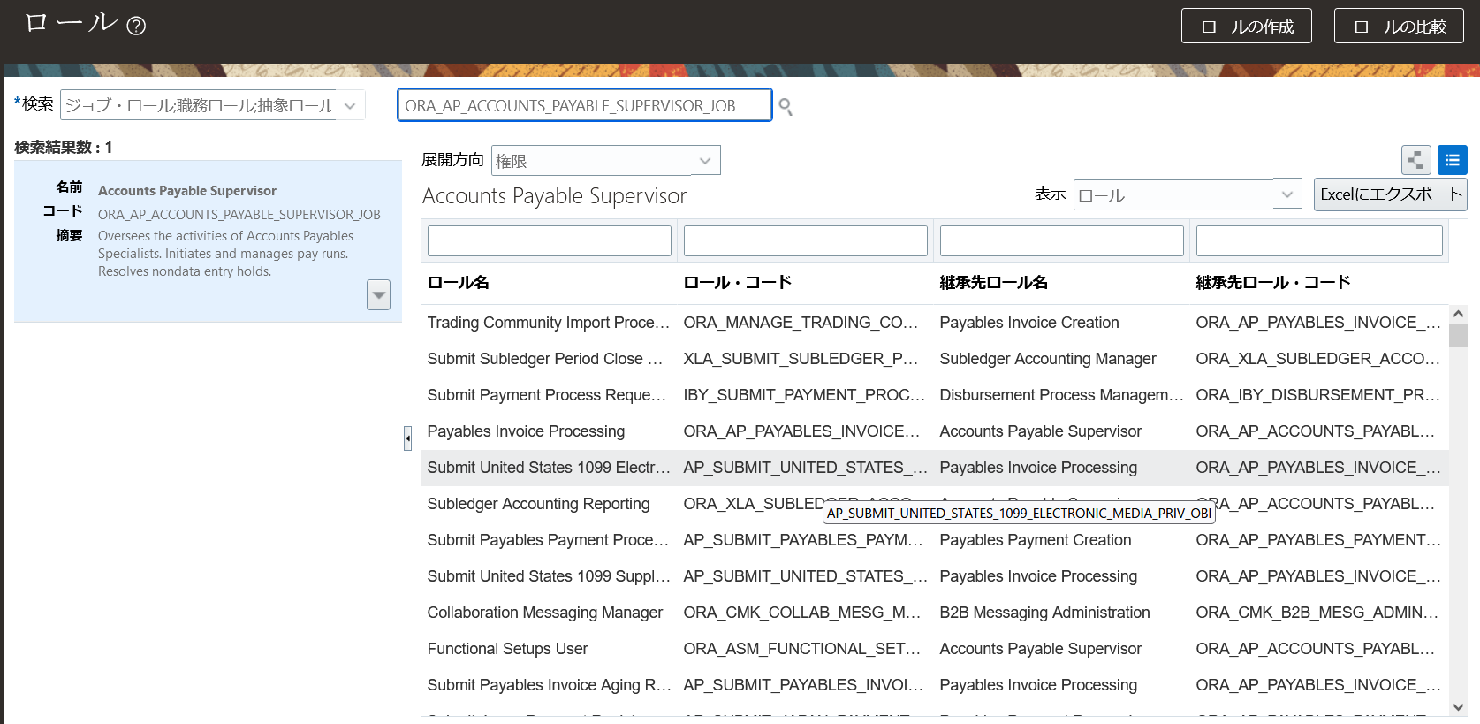

1

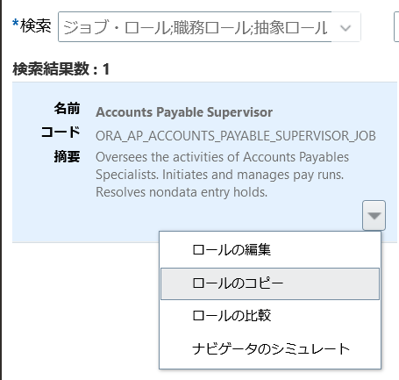

2

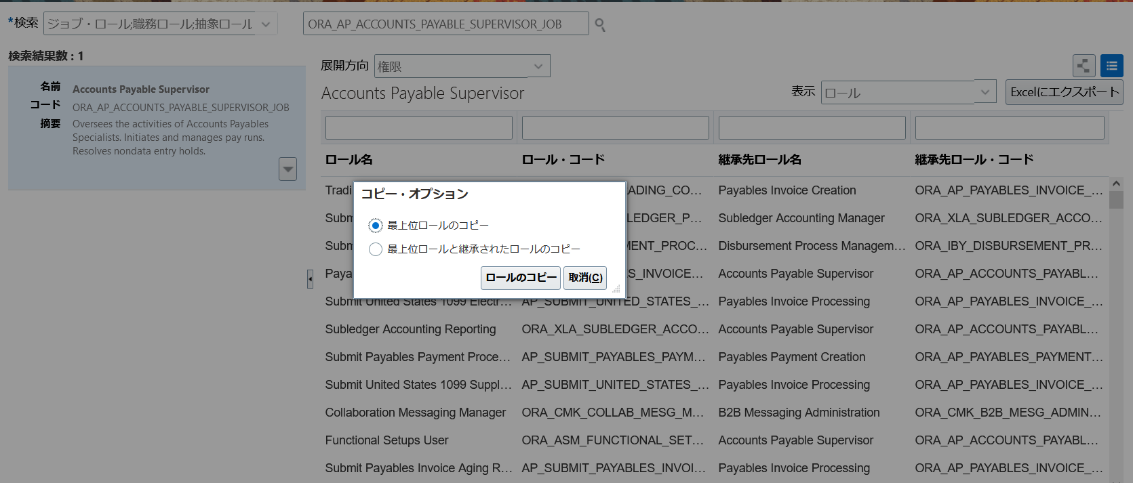

3

 | 4.一旦、全て「次」をクリックして、要約画面で「送信してクローズ」を押す。

 | ５.ESS JOB実行
 | 最新のLDAP変更の取得 （英語名: Retrieve Latest LDAP Changes）
 | ユーザーおよびロールのインポートのアプリケーション・セキュリティ・データ （英語名: Import User and Role Application Security Data）

 | コピーロールの権限等修正
 | Duty role | ※一番最初に
 | ロール名 |  | ロール・コード
⑦ | 伊藤園_システム_債務_支払_作成_カスタム_買掛 |  | KI_SYS_SAIMU_SIHARAI_SAKUSEI_KASUTAMU_AP

 | 1. 「ロール」を検索
 | 2. 「ロールの編集」をクリック
 | 3. 「機能セキュリティ・ポリシー」へ進む
 | 以下の機能セキュリティ・ポリシーを削除
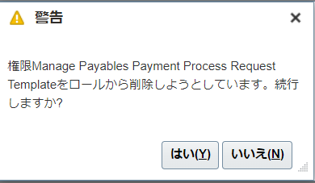
 | 権限名
 | Manage Payables Payment Process Request Template |  | 支払プロセス要求テンプレートの管理
 | Create Payables Payment |  | 支払の作成

 | 4.一旦、全て「次」をクリックして、要約画面で「保存してクローズ」を押す。

 | 5.ESS JOB実行 |  |  |  |  | 「はい」を押下
 | 最新のLDAP変更の取得 （英語名: Retrieve Latest LDAP Changes）
 | ユーザーおよびロールのインポートのアプリケーション・セキュリティ・データ （英語名: Import User and Role Application Security Data）

 | ロール名 |  | ロール・コード
③ | 伊藤園_拠点・部門担当者_買掛 |  | KI_KYOTEN_USER_AP

 | 1. 「ロール」を検索
 | 2. 「ロールの編集」をクリック
 | 3. 「機能セキュリティ・ポリシー」
 | 機能セキュリティ・ポリシーの追加
 | 権限名
 | Manage Scheduled Processes |  |  |  | スケジュール済みプロセス |  | FND_MANAGE_SCHEDULED_PROCESSES_PRIV
 | Manage Reports and Analytics |  |  |  | レポートおよび分析 |  | ATK_MANAGE_REPORTS_AND_ANALYTICS_PRIV

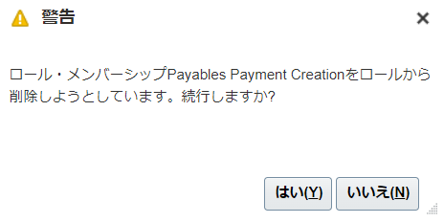
 | 4. 「ロールの階層」へ進む
 | 以下のロール名を削除
 | ロール名 |  | ロールコード
 | Payables Payment Creation |  | ORA_AP_PAYABLES_PAYMENT_CREATION_DUTY |  | 標準の支払を削除
 | Payables Payment Creation |  | ORA_AP_PAYABLES_PAYMENT_CREATION_DUTY_CRM |  | 標準の支払を削除
 | Payables Payment Creation |  | ORA_AP_PAYABLES_PAYMENT_CREATION_DUTY_OBI |  | 標準の支払を削除
 | Payables Transaction Review |  | ORA_AP_PAYABLES_TRANSACTION_REVIEW_DUTY |  | 標準の請求を削除
 | Payables Transaction Review |  | ORA_AP_PAYABLES_TRANSACTION_REVIEW_DUTY_CRM |  | 標準の請求を削除
 | Payables Transaction Review |  | ORA_AP_PAYABLES_TRANSACTION_REVIEW_DUTY_OBI |  | 標準の請求を削除 | 「はい」押下

 | 以下のロール名を追加
 | ロール名 |  | ロールコード
 | 伊藤園_システム_債務_支払_作成_カスタム_買掛 |  | KI_SYS_SAIMU_SIHARAI_SAKUSEI_KASUTAMU_AP |  | カスタムの支払
 | Submit Payables Payment Process Request |  | AP_SUBMIT_PAYABLES_PAYMENT_PROCESS_REQUEST_PRIV_OBI

 | 5.一旦、全て「次」をクリックして、要約画面で「保存してクローズ」を押す。

 | 6.ESS JOB実行
 | 最新のLDAP変更の取得 （英語名: Retrieve Latest LDAP Changes）
 | ユーザーおよびロールのインポートのアプリケーション・セキュリティ・データ （英語名: Import User and Role Application Security Data）

 | ロール名 |  | ロール・コード
① | 伊藤園_財務経理担当者_買掛 |  | KI_ZAIMU_USER_AP
⑧ | 伊藤園_相良財務経理担当者_買掛 |  | KI_SAGARA_ZAIMU_USER_AP

 | 1. 「ロール」を検索
 | 2. 「ロールの編集」をクリック
 | 3. 「機能セキュリティ・ポリシー」へ進む
 | 以下の機能セキュリティ・ポリシーを削除
 | 権限名
 | Access Suppliers Work Area Overview |  |  |  | ナビゲータよりサプライヤを削除
 | Search Supplier |  |  |  | ナビゲータよりサプライヤを削除
 | 機能セキュリティ・ポリシーの追加
 | 権限名
 | Manage Scheduled Processes |  |  |  | スケジュール済みプロセス
 | Manage Reports and Analytics |  |  |  | レポートおよび分析

 | 4. 「ロールの階層」へ進む
 | 以下のロール名を削除
 | ロール名 |  | ロールコード
 | Supplier Profile Inquiry |  | ORA_POZ_SUPPLIER_PROFILE_INQUIRY_DUTY_OBI |  | ナビゲータよりサプライヤを削除
 | Supplier Profile Inquiry |  | ORA_POZ_SUPPLIER_PROFILE_INQUIRY_DUTY_CRM |  | ナビゲータよりサプライヤを削除
 | Supplier Profile Inquiry |  | ORA_POZ_SUPPLIER_PROFILE_INQUIRY_DUTY |  | ナビゲータよりサプライヤを削除
 | B2B Messaging Administration |  | ORA_CMK_B2B_MESG_ADMIN_DUTY |  | ナビゲータよりサプライヤを削除
 | Collaboration Messaging Manager |  |  |  | ナビゲータよりサプライヤを削除 ない場合は対象外

 | 5.一旦、全て「次」をクリックして、要約画面で「保存してクローズ」を押す。

 | 6.ESS JOB実行
 | 最新のLDAP変更の取得 （英語名: Retrieve Latest LDAP Changes）
 | ユーザーおよびロールのインポートのアプリケーション・セキュリティ・データ （英語名: Import User and Role Application Security Data）

 | ロール名 |  | ロール・コード
② | 伊藤園_財務経理管理者_買掛 |  | KI_ZAIMU_KANRI_AP
⑨ | 伊藤園_相良財務経理管理者_買掛 |  | KI_SAGARA_ZAIMU_KANRI_AP

 | 1. 「ロール」を検索
 | 2. 「ロールの編集」をクリック
 | 3. 「機能セキュリティ・ポリシー」へ進む
 | 以下の機能セキュリティ・ポリシーを削除
 | 権限名
 | Access Suppliers Work Area Overview |  |  |  | ナビゲータよりサプライヤを削除
 | Search Supplier |  |  |  | ナビゲータよりサプライヤを削除
 | 機能セキュリティ・ポリシーの追加
 | 権限名
 | Manage Scheduled Processes |  |  |  | スケジュール済みプロセス
 | Manage Reports and Analytics |  |  |  | レポートおよび分析

 | 4. 「ロールの階層」へ進む
 | 以下のロール名を削除
 | ロール名 |  | ロールコード
 | Supplier Profile Inquiry |  | ORA_POZ_SUPPLIER_PROFILE_INQUIRY_DUTY_OBI |  | ナビゲータよりサプライヤを削除
 | Supplier Profile Inquiry |  | ORA_POZ_SUPPLIER_PROFILE_INQUIRY_DUTY_CRM |  | ナビゲータよりサプライヤを削除
 | Supplier Profile Inquiry |  | ORA_POZ_SUPPLIER_PROFILE_INQUIRY_DUTY |  | ナビゲータよりサプライヤを削除
 | B2B Messaging Administration |  | ORA_CMK_B2B_MESG_ADMIN_DUTY |  | ナビゲータよりサプライヤを削除
 | Collaboration Messaging Manager |  |  |  | ナビゲータよりサプライヤを削除 ない場合は対象外

 | 5.一旦、全て「次」をクリックして、要約画面で「保存してクローズ」を押す。

 | 6.ESS JOB実行
 | 最新のLDAP変更の取得 （英語名: Retrieve Latest LDAP Changes）
 | ユーザーおよびロールのインポートのアプリケーション・セキュリティ・データ （英語名: Import User and Role Application Security Data）

 | ロール名 |  | ロール・コード
④ | 伊藤園_拠点・部門管理者_買掛 |  | KI_KYOTEN_KANRI_AP

 | 1. 「ロール」を検索
 | 2. 「ロールの編集」をクリック
 | 3. 「機能セキュリティ・ポリシー」へ進む
 | 以下の機能セキュリティ・ポリシーを削除
 | 権限名
 | Access Suppliers Work Area Overview |  |  |  | ナビゲータよりサプライヤを削除
 | Search Supplier |  |  |  | ナビゲータよりサプライヤを削除
 | 機能セキュリティ・ポリシーの追加
 | 権限名
 | Manage Scheduled Processes |  |  |  | スケジュール済みプロセス
 | Manage Reports and Analytics |  |  |  | レポートおよび分析

 | 4. 「ロールの階層」へ進む
 | 以下のロール名を削除
 | ロール名 |  | ロールコード
 | Supplier Profile Inquiry |  | ORA_POZ_SUPPLIER_PROFILE_INQUIRY_DUTY_OBI |  | ナビゲータよりサプライヤを削除
 | Supplier Profile Inquiry |  | ORA_POZ_SUPPLIER_PROFILE_INQUIRY_DUTY_CRM |  | ナビゲータよりサプライヤを削除
 | Supplier Profile Inquiry |  | ORA_POZ_SUPPLIER_PROFILE_INQUIRY_DUTY |  | ナビゲータよりサプライヤを削除
 | B2B Messaging Administration |  | ORA_CMK_B2B_MESG_ADMIN_DUTY |  | ナビゲータよりサプライヤを削除
 | Collaboration Messaging Manager |  |  |  | ナビゲータよりサプライヤを削除 ない場合は対象外

 | 5.一旦、全て「次」をクリックして、要約画面で「保存してクローズ」を押す。

 | 6.ESS JOB実行
 | 最新のLDAP変更の取得 （英語名: Retrieve Latest LDAP Changes）
 | ユーザーおよびロールのインポートのアプリケーション・セキュリティ・データ （英語名: Import User and Role Application Security Data）

 | コピー元ロールなし(新規作成)

ナビ | ツール>セキュリティコンソール>ロール>ロールの作成
 | 注）ロールの作成後、ユーザーおよびロール同期化プロセスの実行の処理を実施する。

 | 1. 「ロールの作成」をクリック

 | ロール名 |  | ロール・コード |  | ロールカテゴリ
⑤ | 伊藤園_本社・生産本部担当者_買掛 |  | KI_HONSYA_SEISAN_USER_AP |  | Financials - Job Roles
⑥ | 伊藤園_本社・生産本部管理者_買掛 |  | KI_HONSYA_SEISAN_KANRI_AP |  | Financials - Job Roles

 | 2. 「機能セキュリティ・ポリシー」
 | 機能セキュリティ・ポリシーの追加 |  |  |  | ※⑤⑥双方に摘要
 | 権限名
 | Manage Scheduled Processes
 | Manage Reports and Analytics

 |  |  |  |  |  |  | ほ
 | 3.一旦、全て「次」をクリックして、要約画面で「保存してクローズ」を押す。

 | 4.ESS JOB実行
 | 最新のLDAP変更の取得 （英語名: Retrieve Latest LDAP Changes）
 | ユーザーおよびロールのインポートのアプリケーション・セキュリティ・データ （英語名: Import User and Role Application Security Data）

